Comp Level
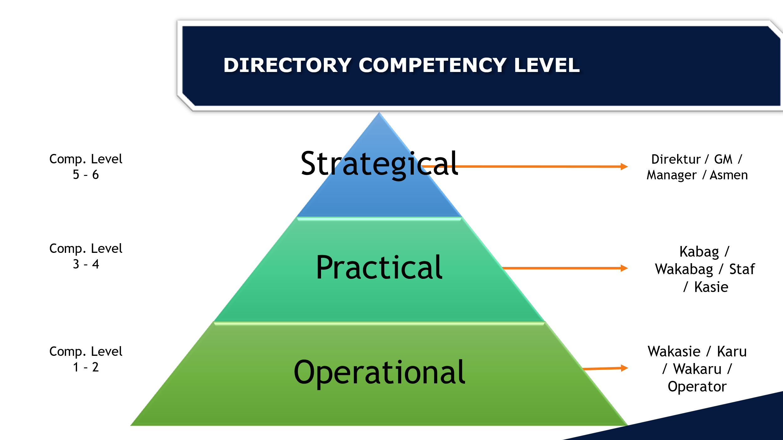

Berpikir strategis mengenai ruang lingkup perusahaan dan arah bisnis kedepan

Melaksanakan pengendalian dan membuat solusi di Bagian / Departemen

Melakukan hal-hal bersifat teknis untuk lingkup diri sendiri (job desc) dan unit

